상품제안서
맞춤제작 피크닉 매트 (칼라인쇄) | 상품코드: F16800

 |  |  |  |  |  |  | 02-412-0044 | www.easy1.co.kr
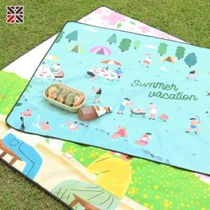

【상세/제작정보】 | 나만의 디자인을 피크닉 매트에 풀컬로 구현

【인쇄/포장옵션】 | 풀칼라 / OPP(비닐)

【공급단가】 | 수량 | 100~ | 300~ | 500~ | 1,000~ | 3,000~
*VAT별도 | 중 | 10,000원 | 9,840원 | 9,600원 | 9,360원 | 9,200원
 | 대 | 16,250원 | 15,990원 | 15,600원 | 15,210원 | 14,950원
 | 특대 | 22,500원 | 22,140원 | 21,600원 | 21,060원 | 20,700원

【상품 URL】 | https://dev.easy1.co.kr:443/src/goods_detail.php?gdno=16800

